箱唛扫码
Factory name (工厂名称)
PO. Number(订单号) | 83086-01 83087-01
Style Code.(款号) | 6373-710
Product Code.(产品编号) | RECYCLE CARE LABEL RECYCLE COMPONENT LABEL blank care label | Carton No.(箱号):
Inner Packages(包装方式） | 2000pcs/ bundle | 1/1
SIZE/qty (尺码/数量) | 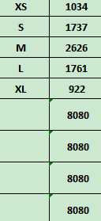
Carton Dimension（箱规） | 20*30*40 | Country of Origin：
Gross Weight（毛重） | 13.2kg | Made In China
Net Weight（净重） | 12.8kg
Remark（备注）

 | 06373710800012
 | 06373710800029
 | 06373710800036
 | 06373710800043
 | 06373710800050
 | 06373710800012
 | 06373710800029
 | 06373710800036
 | 06373710800043
 | 06373710800050

